画面構成
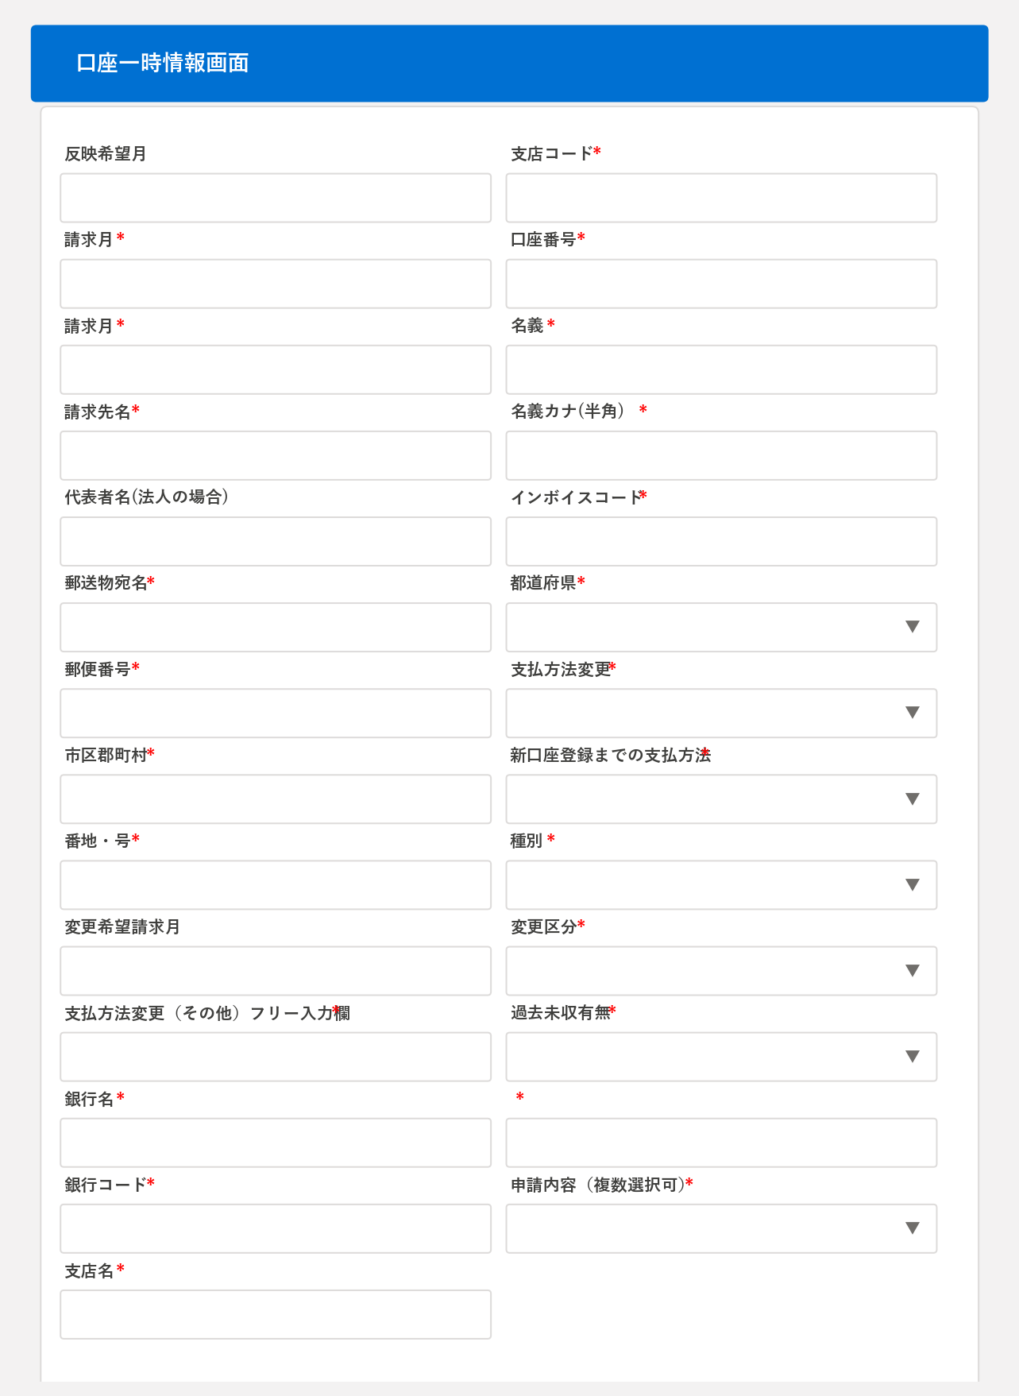
ドメイン設計書 — 画面構成

■ 1. 画面一覧
No | 画面名 | コンポーネント | 説明
1 | 口座一時情報画面 | cqreeAppIsAccountTmp | 契約先の口座一時情報を入力する画面

■ 2. 画面遷移図
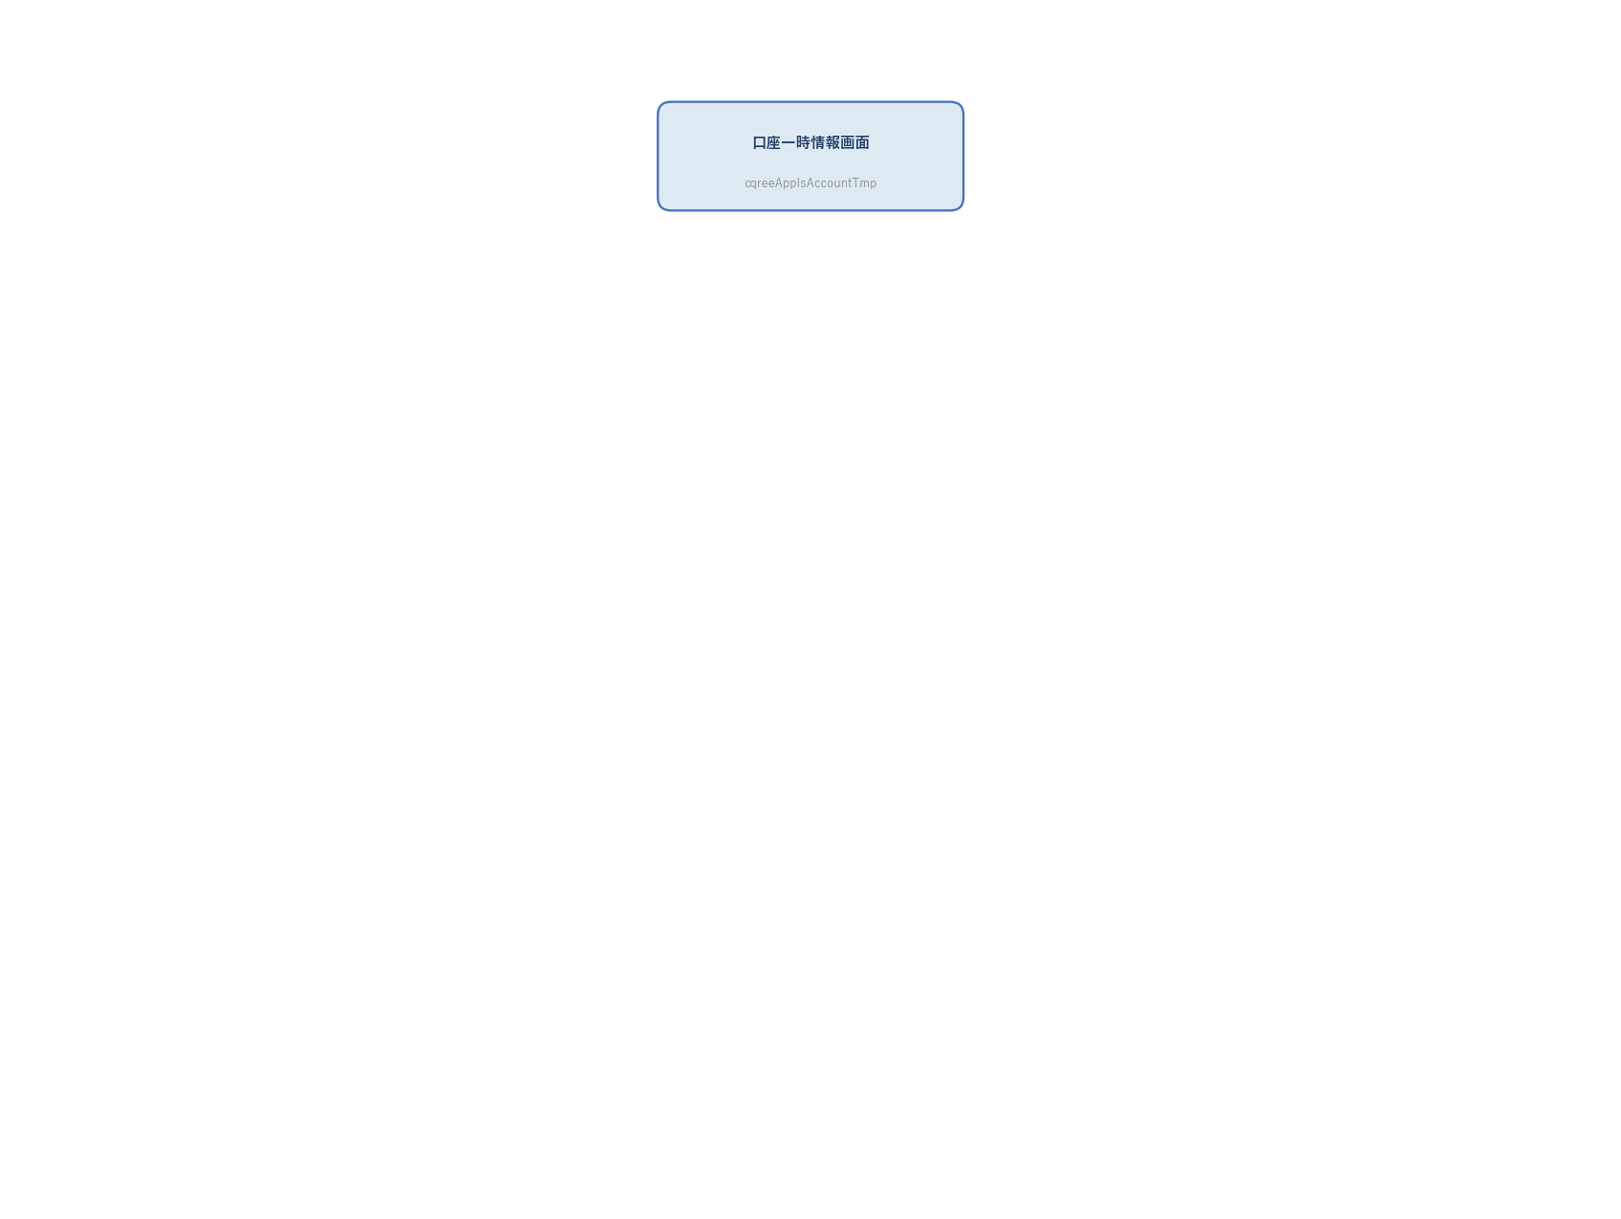 (図がここに挿入されます)

■ 3. 画面ワイヤーフレーム
口座一時情報画面

コンポーネント構成
ドメイン設計書 — コンポーネント構成

■ 1. コンポーネント一覧
種別 | API名 |  |  | 役割
LWC | cqreeAppIsAccountTmp |  |  | 口座情報入力

■ 2. コンポーネント関連図
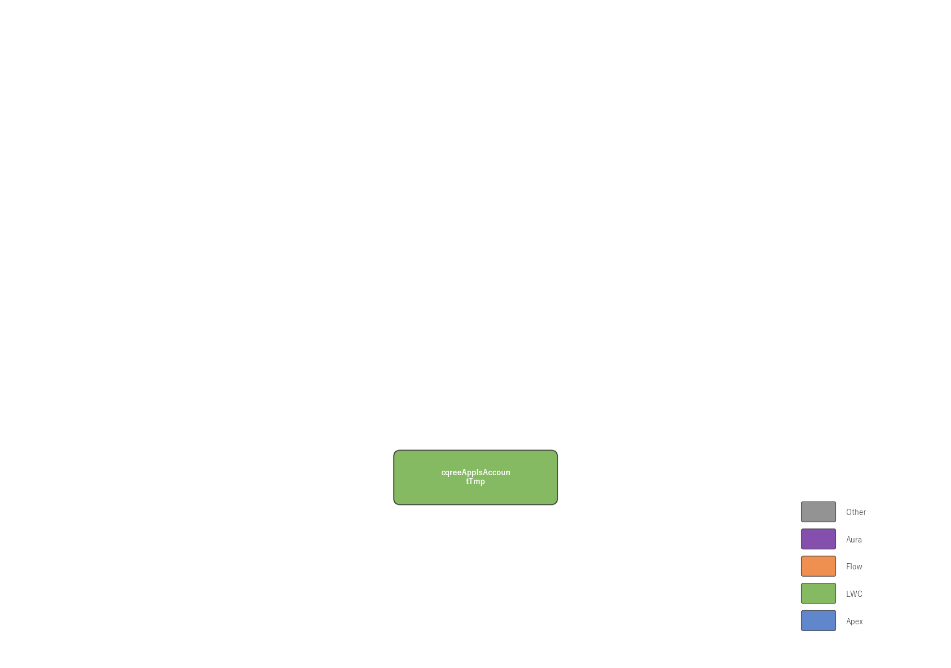 (図がここに挿入されます)

■ 3. 使用オブジェクト
API名 |  | ラベル |  | 用途

■ 4. 外部連携・バッチ定義
種別/名称 |  | スケジュール | 処理内容 |  | 対象オブジェクト

